Лист1
0 | 0 | 0
1.178 | 0.109 | 0.109
1.799 | 0.109 | 0.109
3.64 | 0.044 | 0.044
5.396 | 0.029 | 0.029
7.173 | 0.018 | 0.018
9.036 | 0.016 | 0.016
10.857 | 0.015 | 0.015
12.655 | 0.014 | 0.014
14.433 | 0.013 | 0.013
16.231 | 0.012 | 0.012
18.009 | 0.012 | 0.012

Лист2
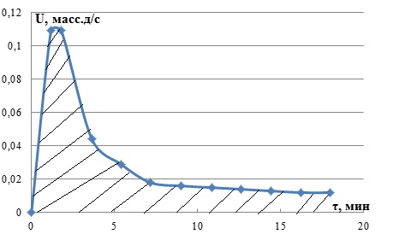

0 | 0
1.178 | 0.109
1.799 | 0.109
3.64 | 0.044
5.396 | 0.029
7.173 | 0.018
9.036 | 0.016
10.857 | 0.015
12.655 | 0.014
14.433 | 0.013
16.231 | 0.012
18.009 | 0.012

